Лист1
 |  | Восьмая международная промышленная выставка
 |  | «EXPO-RUSSIA ARMENIA 2018»
 |  | Армения, Ереван, ВЦ "Ереван Экспо"
 |  | 17-19 октября 2018 г.

 |  | ЗАЯВКА НА ДОПОЛНИТЕЛЬНОЕ ОБОРУДОВАНИЕ

Название организации
Надпись на фризе на русском (армянском) языке

№ | Наименование | Фото | Ед.измерения | Цена, долл. США | Кол-во | Сумма
1 | Стеновая панель 100 x 250 см |  | шт. | 40 |  | 0
2 | Ковролин синий, красный, серый,зеленый |  | кв.м | 15 |  | 0
3 | Кофейный столик стеклянный (ширина 0,5 м х длину 1 м) | 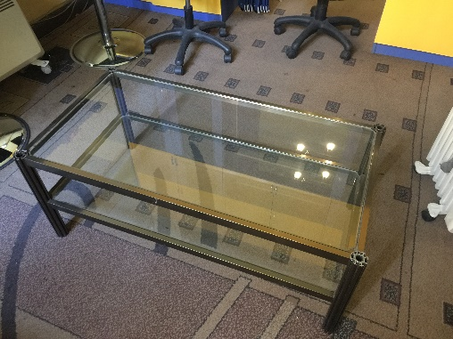 | шт. | 105 |  | 0
4 | Надпись на фризе простая, одноцветная (свыше 20 знаков), 1 знак |  | шт. | 3 |  | 0
5 | Доплата за надпись другого цвета на фризе. Указать цвет: |  | шт. | 20 |  | 0
6 | Дверь распашная, закрывается на ключ |  | шт. | 145 |  | 0
7 | Витрина низкая без подсветки (высота 1 м, ширина 1 м, глубина 0,5 м) |  | шт. | 60 |  | 0
8 | Витрина низкая с подсветкой (высота 1 м, ширина 1 м, глубина 0,5 м) |  | шт. | 90 |  | 0
9 | Витрина высокая без подсветки (высота 1,8 м, ширина 1 м, глубина 0,5 м). Стеклянные двери закрываются на ключ, снизу распашные дверки. | 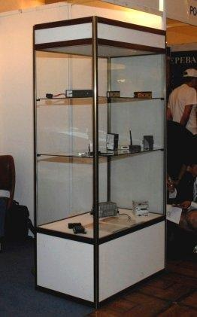 |  | 120 |  | 0
10 | Витрина высокая с подсветкой (высота 1,8 м, ширина 1 м, глубина 0,5 м). Стеклянные двери закрываются на ключ, снизу распашные дверки. |  | шт. | 175 |  | 0
11 | Стеллаж с тремя полками сборный (высота 1,5 м, длина 1 м, шир. 0,5 м) | 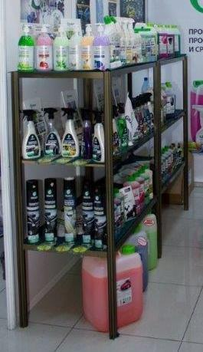 | шт. | 55 |  | 0
12 | Информационная стойка (высота 0,8 м, ширина 1 м). 1 полка и дверцы не закрываются на ключ. |  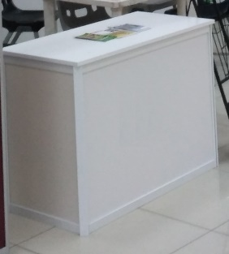 | шт. | 100 |  | 0
13 | Диван (индивидуально по запросу) | 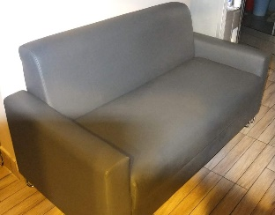 | шт. | 400 |  | 0
14 | Кресло | 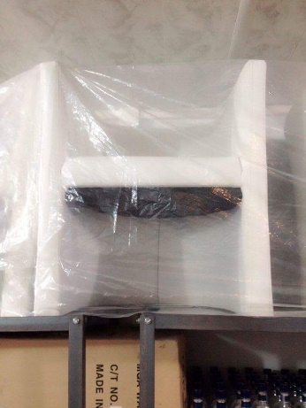 | шт. | 95 |  | 0
15 | Кулер с 2мя бутылями воды |  | шт. | 75 |  | 0
16 | Дополнительная бутыль воды для кулера |  | шт. | 15 |  | 0
17 | Электрочайник |  | шт. | 15 |  | 0
18 | Кофеварка молотого кофе (кофе в комплекте) |  | шт. | 110 |  | 0
19 | Набор пластиковых стаканов 100 шт. |  | комплект | 15 |  | 0
20 | Нанесение логотипа на фриз |  | шт. | 30 |  | 0
21 | Нанесение логотипа на информационную стойку |  | шт. | 45 |  | 0
22 | Печать и монтаж самоклейкой на стеновую панель (учитывать высоту 2,25 м), размер видимой части панели 92 х 222 см, разрешение мин 300 точек на дюйм в форматах TIFF, EPS, AI, CDR. |  | кв.м | 25 |  | 0
23 | Печать и монтаж банерной ткани на стеновую панель |  | кв.м | 35 |  | 0
24 | Печать и монтаж виниловой/банер/пленки (оракал) |  | кв.м | 35 |  | 0
25 | Растение в горшке высокое, живое, высота от 1 м. |  | шт. | 175 |  | 0
26 | Растение в горшке среднее, живое, высота до 0,7 м. |  | шт. | 50 |  | 0
27 | Розетка двойная 220V |  | шт. | 10 |  | 0
28 | Розетка тройная 220 V |  | шт. | 15 |  | 0
29 | Спот-бра с LED лампой |  | шт. | 45 |  | 0
30 | Спот-бра с лампой дневного света 60 Вт |  | шт. | 25 |  | 0
31 | LCD монитор 42 дюйма на ножках с DVD или с возможностью подключения к компьютеру |  | шт. | 260 |  | 0
32 | LCD монитор 60 дюймой на ножках с DVD или с возможностью подключения к компьютеру |  | в день. | 250 |  | 0
33 | Напольная подставка под ТВ-плазму |  | шт. | 30 |  | 0
34 | DVD-проигрыватель |  | шт. | 30 |  | 0
35 | Проектор |  | шт. | 80 |  | 0
36 | Стойка для брошюр (проспектодержатель) |  | шт. | 45 |  | 0
37 | Стол переговорный (высота 0,75 м, длина 1,1 м, ширина 0,6 м) | 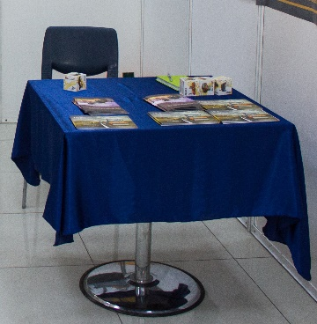 | шт. | 50 |  | 0
38 | Стол пластиковый (высота 0,75 м, длина 0,75 м, ширина 0,75 м)* |  | шт. | 17 |  | 0
39 | Стул барный |  | шт. | 53 |  | 0
40 | Стул офисный с подлокотниками |  | шт. | 45 |  | 0
41 | Стул стандартный (входит в стандартное оборудование)* |  | шт. | 12 |  | 0
42 | Морозильный ларь |  | шт. | 300 |  | 0

 |  |  |  |  | ИТОГО | 0

